Hoja1
Presupuesto de Software

Articulo | Caracteristicas | Precio | Unidades | Total
(Sofware) WINDOWS 10 OEM HOME 64 BITS ESPAÑOL DVD KW9-00142 | Sistema Operativo de Microsoft | $2,581.00 | 5 | $12,905.00

Articulo | Caracteristicas | Precio | Unidades | Total
Antivirus Avast | Antivirus gratuito (Modo simple) | $- | 30 | $-
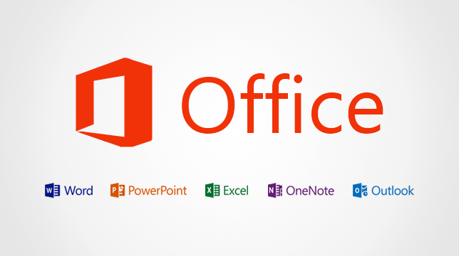
Articulo | Caracteristicas | Precio | Unidades | Total
Microsoft Office | Paque de Programas de edicion de texto y presentación | $6,500.00 | 30 | $195,000.00

 | Total de presupuesto de Software | $207,905.00

